关系图
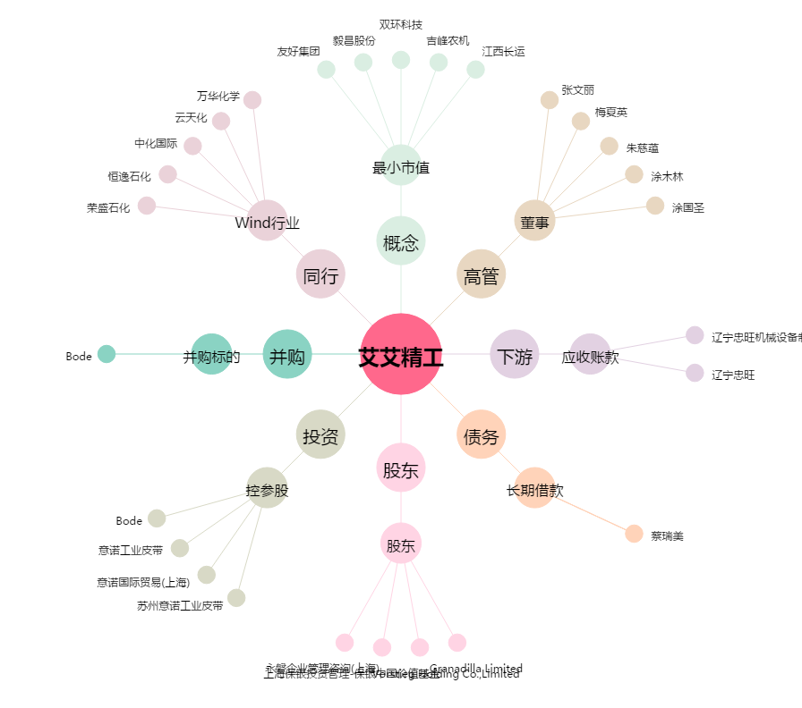
艾艾精工[603580.SH] - 关系概览图

